1-1
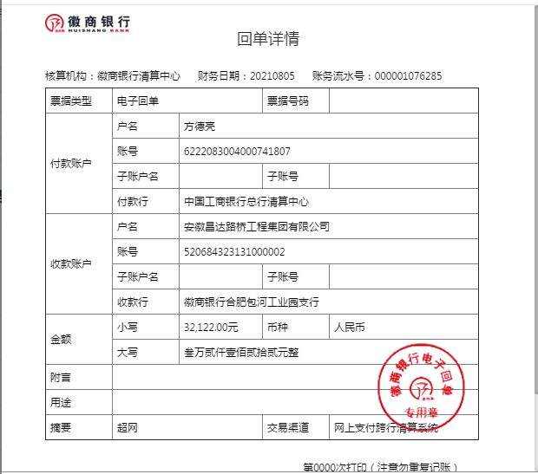
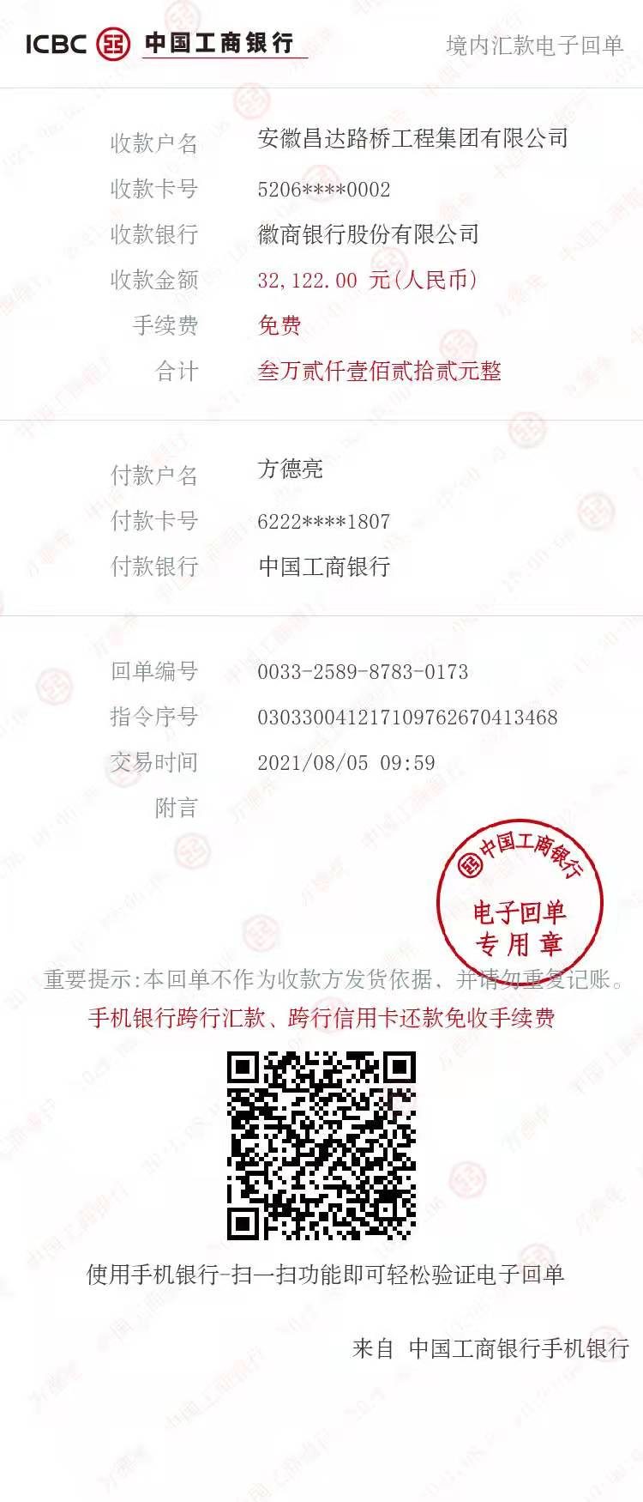
工程款支付证书
工程名称 |  | G312线K4224+600-K4242+102段隔离墩修复及防眩板完善工程 |  |  |  |  | 建设单位 |  |  |  |  |  |  | ERP编号 |  | 14065 | 档案编号
合同金额 |  | 4,160,215.35 |  |  | 中标时间 | 2021-06-29 | 已提供工程资料 |  | 中标通知书、施工合同 |  |  |  |  | 保存地址 |  | 合肥 | 责任单位 |  | 西部大区
决算金额 |  |  |  |  | 决算时间 |  | 项目部印章 |  | 无 |  |  |  |  | 施工人 |  | 方德亮 | 区域责任人 | 孙健 | 省办负责人 | 孙健
序号 | 经营填写 |  |  |  |  | 工程填写 | 经营填写 |  |  | 财务填写 |  | 经营、工程、质安填写 |  | 区域负责人 |  | 申请部门填写财务核对 |  |  | 本次支付 金额 | 剩余款项
 | 到款情况 |  |  |  |  |  | 暂列金 |  |  | 代缴税金 |  | 其他扣款 |  | 预留款 |  | 成本票
 | 日期 | 工程款金额 | 周转金金额 | 到款银行 | 到款账户 | 完成进度 | 比例 | 金额 | 备注 | 金额 | 备注 | 金额 | 备注 | 金额 | 备注 | 供货单位 | 合同额 | 成本票额
1 | 2021-08-05 |  | 32122.00 | 徽行 | 5206 8432 3131 0000 02 |  |  |  |  |  |  |  | 转账费下次扣 |  |  | 新疆新纪元项目管理咨询有限公司-招标代理费 开户行：乌鲁木齐银行友好南路支行 账号：0000 0200 2011 0055 1547 15 |  |  | 32,122.00

合计 |  | 0 | 32122.00 |  |  |  | - | 0.00 |  | 0.00 |  | 0.00 | - | 0.00 | - | - |  |  | 32,122.00 | 0.00
本次结算、支付明细 |  | 应支付金额 |  |  | 32122.00 |  | 本次支付金额 |  |  |  |  |  | 小写 | 32,122.00
 |  | 已支付金额 |  |  | 0.00 |  |  |  |  |  |  |  | 大写 | RMB32122

1-2
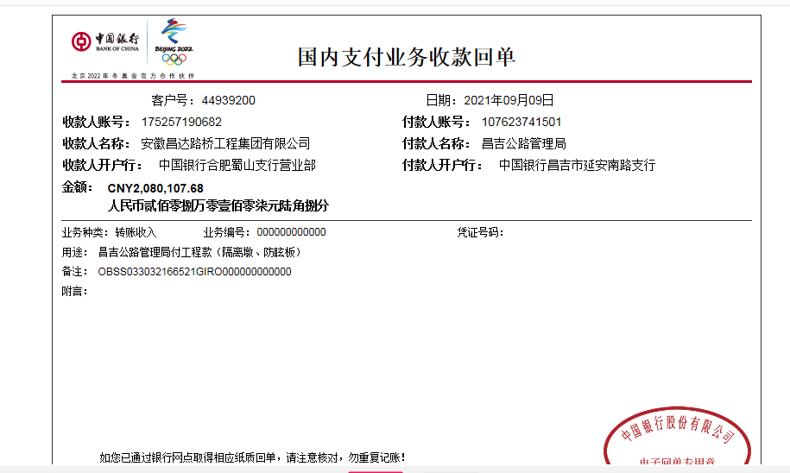
工程款支付证书
工程名称 |  | G312线K4224+600-K4242+102段隔离墩修复及防眩板完善工程 |  |  |  |  | 建设单位 |  |  |  |  |  |  | ERP编号 |  | 14065 | 档案编号
合同金额 |  | 4,160,215.35 |  |  | 中标时间 | 2021-06-29 | 已提供工程资料 |  | 中标通知书、施工合同 |  |  |  |  | 保存地址 |  | 合肥 | 责任单位 |  | 西部大区
决算金额 |  |  |  |  | 决算时间 |  | 项目部印章 |  | 无 |  |  |  |  | 施工人 |  | 方德亮 | 区域责任人 | 孙健 | 省办负责人 | 孙健
序号 | 经营填写 |  |  |  |  | 工程填写 | 经营填写 |  |  | 财务填写 |  | 经营、工程、质安填写 |  | 区域负责人 |  | 申请部门填写财务核对 |  |  | 本次支付 金额 | 剩余款项
 | 到款情况 |  |  |  |  |  | 暂列金 |  |  | 代缴税金 |  | 其他扣款 |  | 预留款 |  | 成本票
 | 日期 | 工程款金额 | 周转金金额 | 到款银行 | 到款账户 | 完成进度 | 比例 | 金额 | 备注 | 金额 | 备注 | 金额 | 备注 | 金额 | 备注 | 供货单位 | 合同额 | 成本票额
1 | 2021-08-05 |  | 32122.00 | 徽行 | 5206 8432 3131 0000 02 |  |  |  |  |  |  |  | 转账费下次扣 |  |  | 新疆新纪元项目管理咨询有限公司-招标代理费 开户行：乌鲁木齐银行友好南路支行 账号：0000 0200 2011 0055 1547 15 |  |  | 32,122.00
2 | 2021-09-09 | 2,080,107.68 |  | 中行蜀山支行 | 1752 5719 0682 |  | 1.0% | 20,801.08 |  | 41602.16 | 企税 | 350.00 | 转账费 | 702,633.86 | 暂扣企税 | 昌吉市融汇源商贸有限公司-矩形梁 开户行：新疆昌吉农村商业银行西外环南路支行 账号：8062 2001 2010 1009 7661 8 | 640,008.00 |  | 640,008.00
 |  |  |  |  |  |  |  |  |  | 213549.57 | 增值税及附加 | 500.00 | 外经证 |  |  | 新疆陇海优金设备租赁有限公司-机械 开户行：工商银行新疆分行乌鲁木齐友好北路支行 账号：3002 0133 0920 0073 883 | 290,000.00 |  | 290,000.00
 |  |  |  |  |  |  |  |  |  | 3538.09 | 水利基金 | 13,000.00 | 建造师占用费6500*2
 |  |  |  |  |  |  |  |  |  |  |  | 51.00 | 印章

合计 |  | 2080107.68 | 32122.00 |  |  |  | - | 20,801.08 |  | 258,689.82 |  | 13,901.00 | - | 702,633.86 | - | - |  |  | 962,130.00 | 154073.92
本次结算、支付明细 |  | 应支付金额 |  |  | 930008.00 |  | 本次支付金额 |  |  |  |  |  | 小写 | 930,008.00
 |  | 已支付金额 |  |  | 0.00 |  |  |  |  |  |  |  | 大写 | RMB930008

2-1
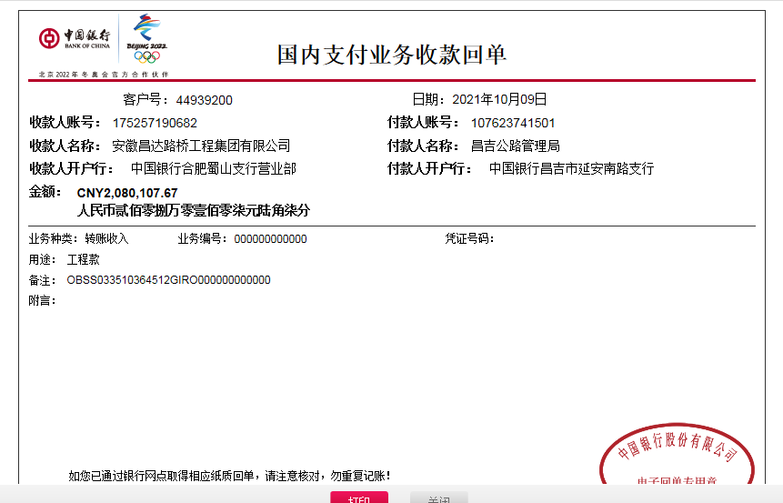
工程款支付证书
工程名称 |  | G312线K4224+600-K4242+102段隔离墩修复及防眩板完善工程 |  |  |  |  | 建设单位 |  |  |  |  |  |  | ERP编号 |  | 14065 | 档案编号
合同金额 |  | 4,160,215.35 |  |  | 中标时间 | 2021-06-29 | 已提供工程资料 |  | 中标通知书、施工合同 |  |  |  |  | 保存地址 |  | 合肥 | 责任单位 |  | 西部大区
决算金额 |  |  |  |  | 决算时间 |  | 项目部印章 |  | 无 |  |  |  |  | 施工人 |  | 方德亮 | 区域责任人 | 孙健 | 省办负责人 | 孙健
序号 | 经营填写 |  |  |  |  | 工程填写 | 经营填写 |  |  | 财务填写 |  | 经营、工程、质安填写 |  | 区域负责人 |  | 申请部门填写财务核对 |  |  | 本次支付 金额 | 剩余款项
 | 到款情况 |  |  |  |  |  | 暂列金 |  |  | 代缴税金 |  | 其他扣款 |  | 预留款 |  | 成本票
 | 日期 | 工程款金额 | 周转金金额 | 到款银行 | 到款账户 | 完成进度 | 比例 | 金额 | 备注 | 金额 | 备注 | 金额 | 备注 | 金额 | 备注 | 供货单位 | 合同额 | 成本票额
1 | 2021-08-05 |  | 32122.00 | 徽行 | 5206 8432 3131 0000 02 |  |  |  |  |  |  |  | 转账费下次扣 |  |  | 新疆新纪元项目管理咨询有限公司-招标代理费 开户行：乌鲁木齐银行友好南路支行 账号：0000 0200 2011 0055 1547 15 |  |  | 32,122.00
2 | 2021-09-09 | 2,080,107.68 |  | 中行蜀山支行 | 1752 5719 0682 |  | 1.0% | 20,801.08 |  | 41602.16 | 企税 | 350.00 | 转账费 | 702,633.86 | 暂扣企税 | 昌吉市融汇源商贸有限公司-矩形梁 开户行：新疆昌吉农村商业银行西外环南路支行 账号：8062 2001 2010 1009 7661 8 | 640,008.00 |  | 640,008.00
 |  |  |  |  |  |  |  |  |  | 213549.57 | 增值税及附加 | 500.00 | 外经证 |  |  | 新疆陇海优金设备租赁有限公司-机械 开户行：工商银行新疆分行乌鲁木齐友好北路支行 账号：3002 0133 0920 0073 883 | 290,000.00 |  | 290,000.00
 |  |  |  |  |  |  |  |  |  | 3538.09 | 水利基金 | 13,000.00 | 建造师占用费6500*2
 |  |  |  |  |  |  |  |  |  |  |  | 51.00 | 印章
3 | 2021-10-08 | -166,408.61 |  | 昌吉公路管理局-中行昌吉市延安南路支行 | 1076 2374 1501 | 农民工工资 |  |  |  | -19,572.81 | 退增值税及附加 |  |  | -395,631.07 | 退暂扣企税
 |  | -124,806.46 |  | 昌吉公路管理局-中行昌吉市延安南路支行 | 1076 2374 1501 | 质保金
4 | 2021-10-09 | 2,080,107.67 |  | 中行蜀山支行 | 1752 5719 0682 |  | 1.0% | 20,801.08 |  | 0 |  | 400.00 | 转账费 |  |  | 石河子开发区晨辉建筑劳务有限责任公司昌吉市分公司-劳务 开户行：新疆昌吉农村商业银行中山路南路支行 账号：8062 1001 2010 104 | 600,006.15 |  | 600,000.00
 |  |  |  |  |  |  |  |  |  |  |  |  |  |  |  | 马忠政-砂浆、除锈剂等 开户行：中国农业银行吉木萨尔县支行 账号：6228 4830 1873 0261 970 | 1,000,000.00 |  | 1000000.00

合计 |  | 3869000.28 | 32122.00 |  |  |  | - | 41,602.16 |  | 239,117.01 |  | 14,301.00 | - | 307,002.79 | - | - |  |  | 2,562,130.00 | 736969.32
本次结算、支付明细 |  | 应支付金额 |  |  | 1600000.00 |  | 本次支付金额 |  |  |  |  |  | 小写 | 1,600,000.00
 |  | 已支付金额 |  |  | 0.00 |  |  |  |  |  |  |  | 大写 | RMB1600000

3-1
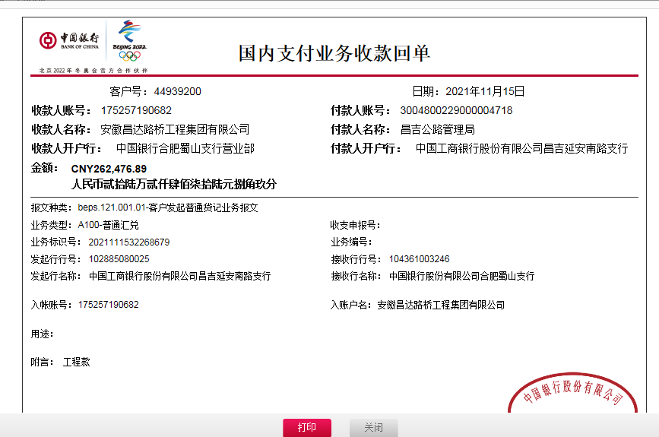
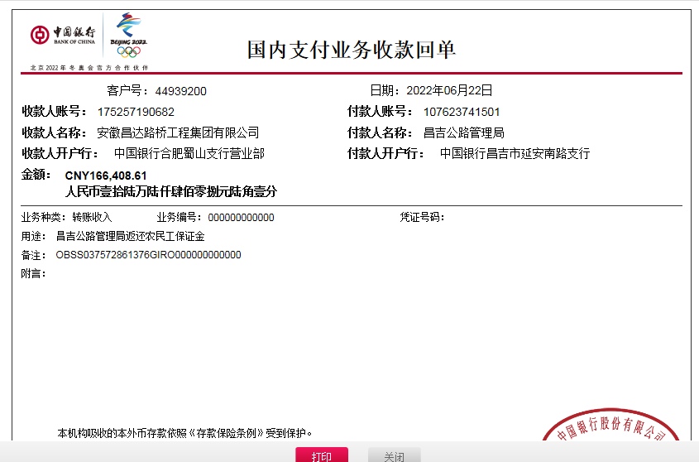
工程款支付证书
工程名称 |  | G312线K4224+600-K4242+102段隔离墩修复及防眩板完善工程 |  |  |  |  | 建设单位 |  |  |  |  |  |  | ERP编号 |  | 14065 | 档案编号
合同金额 |  | 4,160,215.35 |  |  | 中标时间 | 2021-06-29 | 已提供工程资料 |  | 中标通知书、施工合同 |  |  |  |  | 保存地址 |  | 合肥 | 责任单位 |  | 西部大区
决算金额 |  |  |  |  | 决算时间 |  | 项目部印章 |  | 无 |  |  |  |  | 施工人 |  | 方德亮 | 区域责任人 | 孙健 | 省办负责人 | 孙健
序号 | 经营填写 |  |  |  |  | 工程填写 | 经营填写 |  |  | 财务填写 |  | 经营、工程、质安填写 |  | 区域负责人 |  | 申请部门填写财务核对 |  |  | 本次支付 金额 | 剩余款项
 | 到款情况 |  |  |  |  |  | 暂列金 |  |  | 代缴税金 |  | 其他扣款 |  | 预留款 |  | 成本票
 | 日期 | 工程款金额 | 周转金金额 | 到款银行 | 到款账户 | 完成进度 | 比例 | 金额 | 备注 | 金额 | 备注 | 金额 | 备注 | 金额 | 备注 | 供货单位 | 合同额 | 成本票额
1 | 2021-08-05 |  | 32122.00 | 徽行 | 5206 8432 3131 0000 02 |  |  |  |  |  |  |  | 转账费下次扣 |  |  | 新疆新纪元项目管理咨询有限公司-招标代理费 开户行：乌鲁木齐银行友好南路支行 账号：0000 0200 2011 0055 1547 15 |  |  | 32,122.00
2 | 2021-09-09 | 2,080,107.68 |  | 中行蜀山支行 | 1752 5719 0682 |  | 1.0% | 20,801.08 |  | 41602.16 | 企税 | 350.00 | 转账费 | 702,633.86 | 暂扣企税 | 昌吉市融汇源商贸有限公司-矩形梁 开户行：新疆昌吉农村商业银行西外环南路支行 账号：8062 2001 2010 1009 7661 8 | 640,008.00 |  | 640,008.00
 |  |  |  |  |  |  |  |  |  | 213549.57 | 增值税及附加 | 500.00 | 外经证 |  |  | 新疆陇海优金设备租赁有限公司-机械 开户行：工商银行新疆分行乌鲁木齐友好北路支行 账号：3002 0133 0920 0073 883 | 290,000.00 |  | 290,000.00
 |  |  |  |  |  |  |  |  |  | 3538.08 | 水利基金 | 13,000.00 | 建造师占用费6500*2
 |  |  |  |  |  |  |  |  |  |  |  | 51.00 | 印章
3 | 2021-10-08 | -166,408.61 |  | 昌吉公路管理局-中行昌吉市延安南路支行 | 1076 2374 1501 | 农民工工资 |  |  |  | -19,572.81 | 退增值税及附加 |  |  | -395,631.07 | 退暂扣企税
 |  | -124,806.46 |  | 昌吉公路管理局-中行昌吉市延安南路支行 | 1076 2374 1501 | 质保金
4 | 2021-10-09 | 2,080,107.67 |  | 中行蜀山支行 | 1752 5719 0682 |  | 1.0% | 20,801.08 |  | 0 |  | 400.00 | 转账费 |  |  | 石河子开发区晨辉建筑劳务有限责任公司昌吉市分公司-劳务 开户行：新疆昌吉农村商业银行中山路南路支行 账号：8062 1001 2010 104 | 600,006.15 |  | 600,000.00
 |  |  |  |  |  |  |  |  |  |  |  |  |  |  |  | 马忠政-砂浆、除锈剂等 开户行：中国农业银行吉木萨尔县支行 账号：6228 4830 1873 0261 970 | 1,000,000.00 |  | 1000000.00
5 | 2021-10-29 |  |  |  |  |  |  |  |  |  |  | 200.00 | 转账费 | -307,002.79 | 退暂扣企税 | 石河子开发区晨辉建筑劳务有限责任公司昌吉市分公司-劳务 开户行：新疆昌吉农村商业银行中山路南路支行 账号：8062 1001 2010 104 | 633,626.00 |  | 633626.00
 |  |  |  |  |  |  |  |  |  |  |  |  |  |  |  | 杨小民-安全设施 开户行：中国建设银行昌吉市建国西路支行 账号：6217 0045 5000 1651 219 | 160,380.00 |  | 160380.00
6 | 2021-11-15 | 262,476.89 |  |  |  |  | 1% | 2,624.77
7 | 2022-06-23 | 166,408.61 |  | 昌吉公路管理局返还农民工保证金

合计 |  | 4297885.78 | 32122.00 |  |  |  | - | 44,226.93 |  | 239,117.00 |  | 14,501.00 | - | 0.00 | - | - |  |  | 3,356,136.00 | 676026.85
本次结算、支付明细 |  | 应支付金额 |  |  | 794006.00 |  | 本次支付金额 |  |  |  |  |  | 小写 | 794,006.00
 |  | 已支付金额 |  |  | 0.00 |  |  |  |  |  |  |  | 大写 | RMB794006

